143
143. 重排链表
难度中等926收藏分享切换为英文接收动态反馈

给定一个单链表 L 的头节点 head ，单链表 L 表示为：
L0 → L1 → … → Ln - 1 → Ln

请将其重新排列后变为：
L0 → Ln → L1 → Ln - 1 → L2 → Ln - 2 → …
不能只是单纯的改变节点内部的值，而是需要实际的进行节点交换。

示例 1：
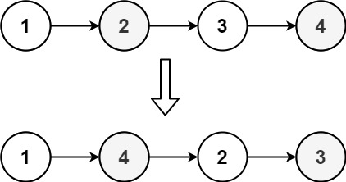

输入：head = [1,2,3,4]
输出：[1,4,2,3]

示例 2：
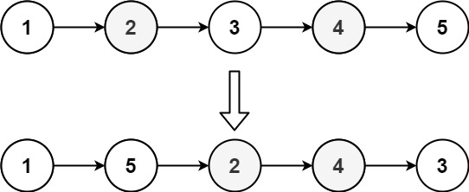

输入：head = [1,2,3,4,5]
输出：[1,5,2,4,3]

提示：
链表的长度范围为 [1, 5 * 104]
1 <= node.val <= 1000

输入 | 1 | 2 | 3 | 4 | 5 | 6 |  | 左半边不动

输出 | 1 | 6 | 2 | 5 | 3 | 4 |  | 右半边先逆序，然后分别插入左边数组的后面

1、寻找中间节点 |  |  |  |  |  |  |  |  |  |  | 使用快慢指针实现，只需要遍历一遍，所以时间复杂度为O(n)
2、翻转右半边链表节点 |  |  |  |  |  |  |  |  |  |  | 只需要遍历一遍，所以时间复杂度为O(n)
3、合并两个链表 |  |  |  |  |  |  |  |  |  |  | 只需要遍历一遍，所以时间复杂度为O(n)

复杂度
时间复杂度：O(n)
空间复杂度：O(1)；不需要开辟空间

翻转链表
 | head |  |  |  |  |  |  |  | cur |  | pre
 | val | next | → | val | next | → | val | next | val | next | val | next
 | 4 | 5 |  | 5 | 6 |  | 6 | null | 4 | 5 | 0 | null

 |  |  |  |  |  |  |  |  | 第一步 |  | 第二步

第1轮循环

 | head |  |  |  |  |  |  |  | cur |  | pre |  | next
 | val | next | → | val | next | → | val | next | val | next | val | next | val | next
 | 4 | 5 |  | 5 | 6 |  | 6 | null | 4 | 0 | 0 | null | 5 | 6

 |  |  |  |  |  |  |  |  | 第1.2步 |  | 第1.3步 |  | 第1.1步

